FICHA DISEÑO
 |  | FICHA TÉCNICA DISEÑO |  |  |  | Versión: 1 de 1 17/05/2020

REFERENCIA | TAPABOCAS |  | PRENDA | TAPABOCAS | FECHA SOLICITUD | 2020-04-18
MOLDE | TAPABOCAS.PDS |  | LINEA | HOSPITALARIA | FECHA ELABORACIÓN | 2020-05-20
DISEÑADOR | EQUIPO TÉCNICO SENA |  | TALLA INICIAL | ÚNICA | AÑO MUESTRARIO | 2020
TIPO EMPAQUE: EXTENDIDO
DESCRIPCIÓN PRENDA: Tapabocas cuadrado con 3 pliegues, banda o sujetador de nariz y elástico en los extremos.
REQUERIMIENTOS TECNICOS DEL MINISTERIO https://www.mincit.gov.co/prensa/medidas-para-mitigar-impacto-del-covid-19/convocatoria-empresarios-por-el-empleo-2020/requisitos-tecnicos-convocatoria
NTC 1733 Higiene y seguridad. Equipos de protección respiratoria requisitos generales norma española UNE-EN 14683:2019 + AC Mascarillas Quirúrgicas requisitos y métodos de ensayo.
Mínimo de tres pliegues.
Las mascarillas pueden ser de diversas tallas, pero en cualquier caso deben tener dimensiones que cubran perfectamente las entradas a las vías respiratorias.
De atar detrás del cuello o de sujeción a la oreja.
Usado para protección general.
cumple una función de barrera microbiana, reduciendo el paso de fluidos corporales al exterior. Protege el riesgo de exposición a partículas suspendidas en el aire.
Se usa en el campo médico, odontológico y quirúrgico.
Contar con registro sanitario o autorización por parte del INVIMA. Resolución 522 de 2020.
PLANO DISEÑO
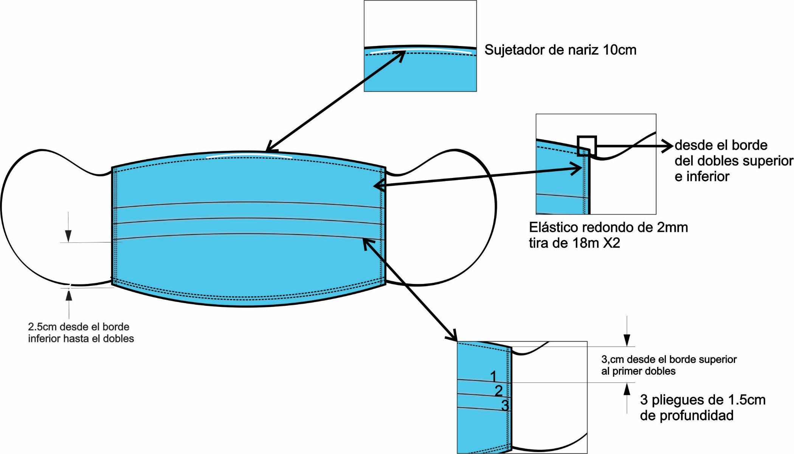

ELABORADO POR: Equipo Técnico SENA

FICHA PATRONAJE
 |  | FICHA TÉCNICA PATRONAJE |  |  |  |  |  |  | Versión: 1 de 1 17/05/2020

REFERENCIA | TAPABOCAS | PRENDA |  | TAPABOCAS |  | FECHA SOLICITUD |  |  | 2020-04-18
MOLDE | TAPABOCAS.PDS | LINEA |  | HOSPITALARIA |  | FECHA ELABORACIÓN |  |  | 2020-05-20
DISEÑADOR | EQUIPO TÉCNICO SENA | TALLA INICIAL |  | ÚNICA |  | AÑO MUESTRARIO |  |  | 2020
DESCRIPCIÓN PRENDA: Tapabocas cuadrado con 3 pliegues, banda o sujetador de nariz y elástico en los extremos.

DESCRIPCIÓN PIEZAS DEL MODELO - PATRONES
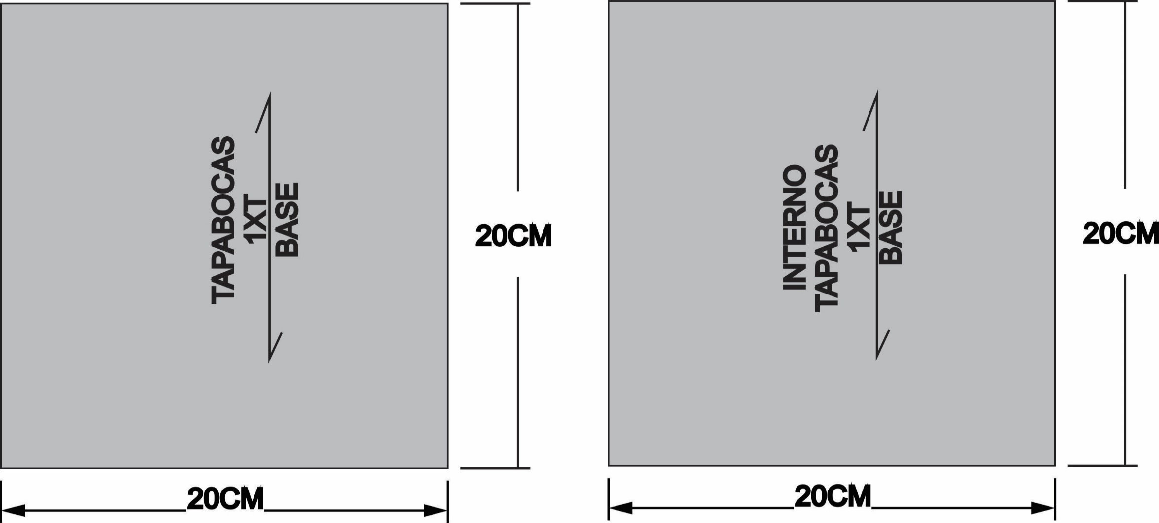

DESCRIPCIÓN PIEZAS DEL MODELO
PIEZAS |  |  | CANTIDAD | TELA | PIEZAS |  |  | CANTIDAD | TELA

Base de tapabocas |  |  | 1 | 100% Polipropileno SMS 35gr | Interrno de tapabocas |  |  | 1 | Cambre 25 gr
PLANTILLAS PATRONAJE
DESCRIPCION |  |  |  |  | CANTIDAD | OBSERVACIONES
Plantilla para elaboración de doblecez |  |  |  |  | 1 | Material:Cartulina medidas 15 cm de ancho por 40 cm de largo
TABLA DE MEDIDAS PRENDA TERMINADA
DESCRIPCIÓN DE MEDIDAS |  | TOLERANCIA | UNICA |  |  |  | COMO MEDIR
A | Ancho de tapabocas | +/- 0.5 | 19 cm |  |  |  | En linea recta horizontal de extremo a extremo
B | Largo de tapabocas | +/- 0.5 | 7 cm |  |  |  | En linea recta vertical de extremo a extremo.
C | Medida de elástico terminado | +/- 0.5 | 7 cm |  |  |  | Tomar la medida al asiento, doblada, desde el borde exterior.
D | Distancia entre el borde superior y el primer prense | +/- 0.5 | 3 cm |  |  |  | tomar la medida al asiento, doblada, desde el borde superior hasta el primer dobles de manera vertical
E | Distancia entre el borde inferior y el ultimo prense | +/- 0.5 | 2,5 cm |  |  |  | tomar la medida al asiento, doblada, desde el bordeinferior hasta el dobles del ultimo prense de manera vertical
F | Profundidad del prense | +/- 0.5 | 1,5 cm |  |  |  | tomar medida colocando la cinta metrica hasta el tope.
ELABORADO POR: Equipo Técnico SENA

FICHA CALIDAD - ANEXOS
 |  | FICHA TÉCNICA CALIDAD ANEXOS |  |  |  | Versión: 1 de 1 17/05/2020

REFERENCIA | TAPABOCAS | PRENDA | TAPABOCAS |  | FECHA SOLICITUD | 2020-04-18
MOLDE | TAPABOCAS.PDS | LINEA | HOSPITALARIA |  | FECHA ELABORACIÓN | 2020-05-20
DISEÑADOR | EQUIPO TÉCNICO SENA | TALLA INICIAL | ÚNICA |  | AÑO MUESTRARIO | 2020
REQUERIMIENTOS DE CALIDAD-ANEXOS
* Verificar medidas según tabla de patronaje
* Conservar simetría en las piezas
* Calibrar maquinas, verificar ppp
* Las costuras deben quedar limpias, sin recogidos
* No hacer empates y conservar pareja la costura en los pespuntes
* Al revisar la calidad de la prenda en confección, se debe verificar apariencia de costuras, pespuntes derechos, sin empates, sin saltos de costura, sin piques de costura (validar con lista de verificación defectos de calidad)
* Según el tipo de material a trabajar verificar el hilo del patrón al tender.
NOMBRE: FRENTE |  |  |  | NOMBRE: ESPALDA

NOMBRE: VISTA FRONTAL |  |  |  | 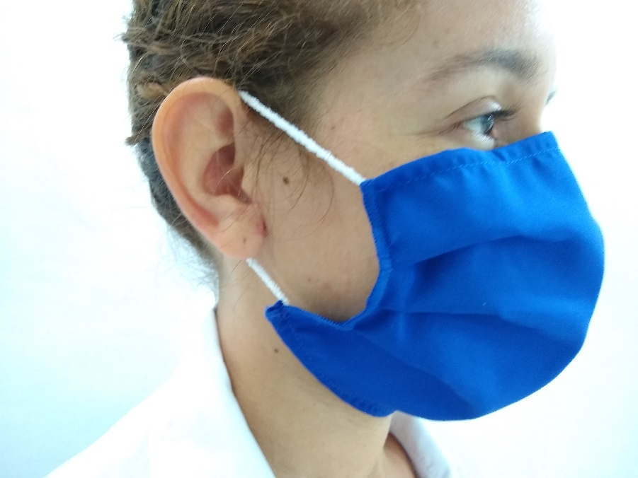 NOMBRE: VISTA 3/4

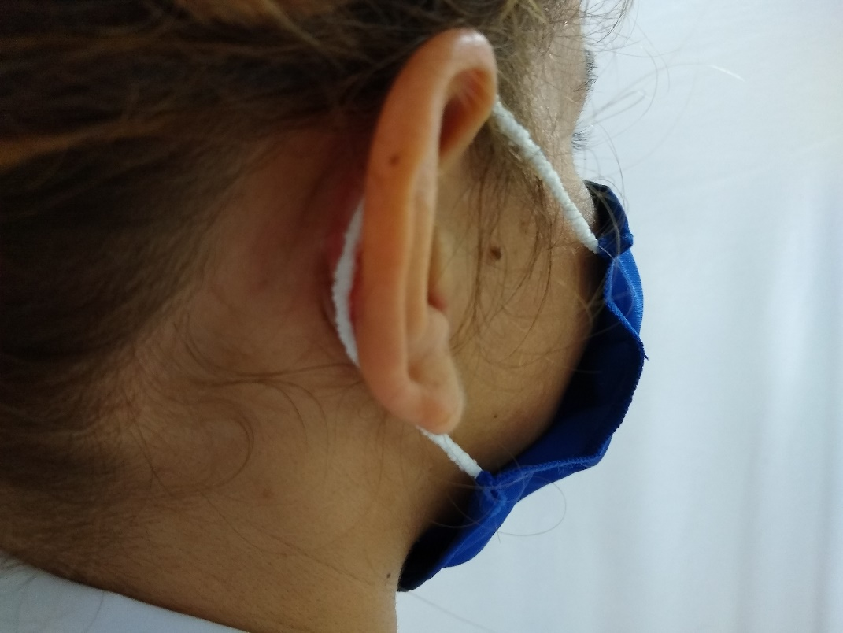 NOMBRE: POSTERIOR |  |  |  | 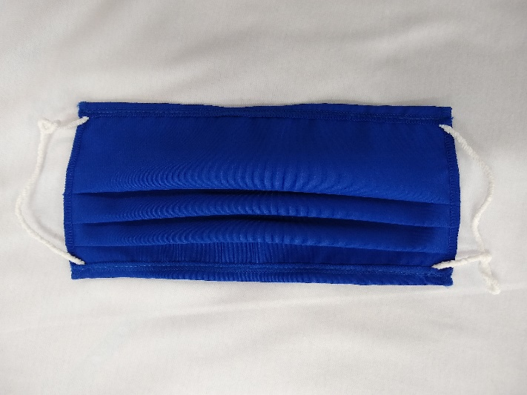 NOMBRE: FRENTE-POSTERIOR DETALLE ELASTICO

REVISADO POR: Equipo Técnico SENA |  |  |  | APROBADO POR: Equipo Técnico SENA

FICHA REVISION - ANEXOS
 |  | FICHA TÉCNICA REVISIÓN ANEXOS |  |  |  | Versión: 1 de 1 17/05/2020

REFERENCIA | TAPABOCAS | PRENDA | TAPABOCAS |  | FECHA SOLICITUD | 2020-04-18
MOLDE | TAPABOCAS.PDS | LINEA | HOSPITALARIA |  | FECHA ELABORACIÓN | 2020-05-20
DISEÑADOR | EQUIPO TÉCNICO SENA | TALLA INICIAL | ÚNICA |  | AÑO MUESTRARIO | 2020
MÉTODO RE REVISIÓN
1. Tomar el tapabocas por el revés ubicando los prenses hacia arriba. Verificar que tenga la tabiquera (sujetador de nariz) centrada. |  |  |  | 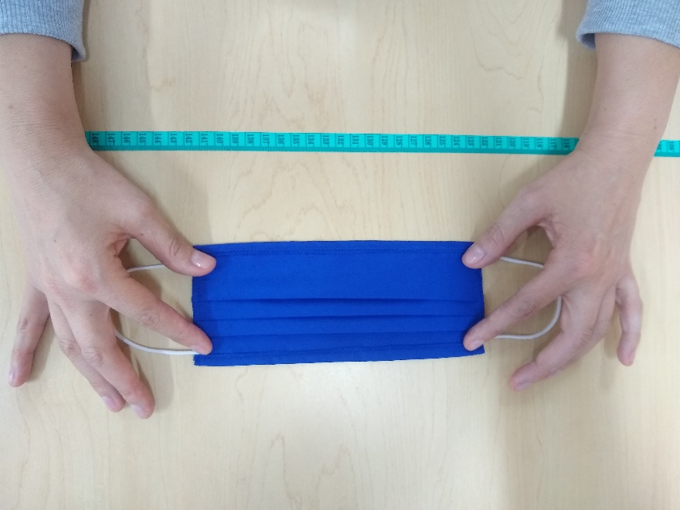
2. Revisar en extremos que los elásticos estén bien pegados, tomando cada extremo del elástico y halando, haciendo elongación no mayor a 1 cm. |  |  |  | 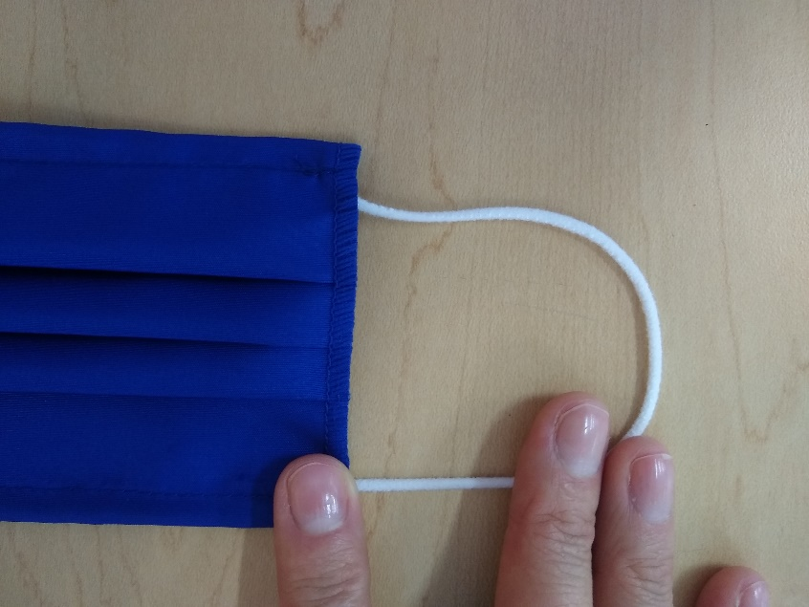
3. Doblar el tapabocas a la mitad a lo ancho, para verificar simetría de costados con tolerancia de +/-0.5, simetría de elásticos con tolerancia de +/- 0.5 sin halar, escalas en extremos y puntadas; MÉTODO POR OBSERVACIÓN (APARIENCIA). |  |  |  | 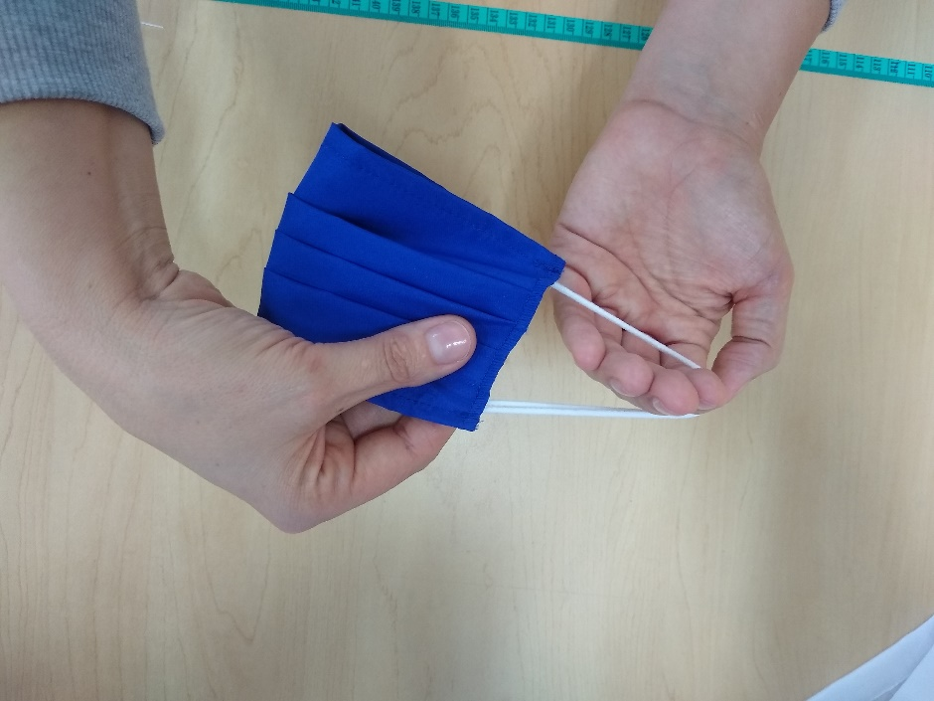
4. Revisar tapabocas por el derecho: remates de extremos de elástico. |  |  |  | 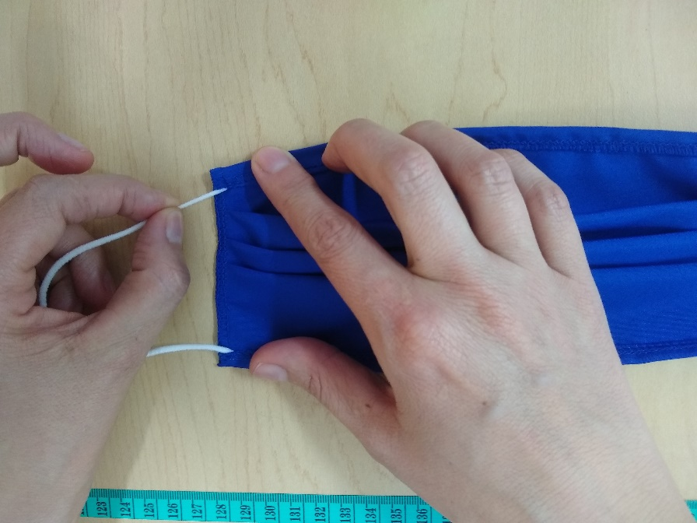
5. Verificar apariencia de: hebras, remates, puntadas, bastas, simetría y doblez MÉTODO POR OBSERVACIÓN (APARIENCIA). |  |  |  | 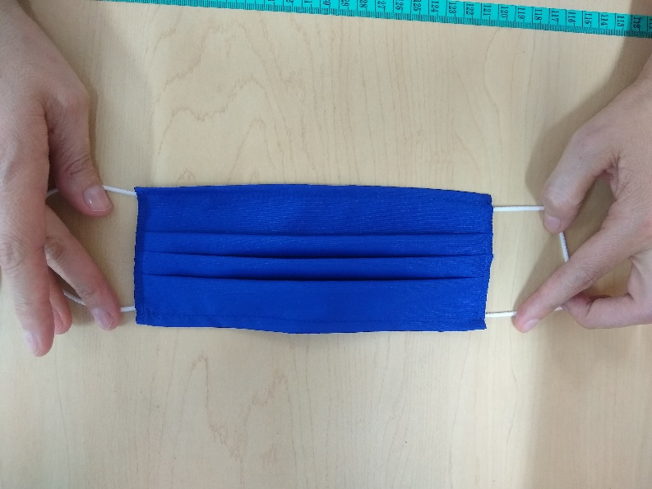
6. Tomar el tapabocas por el derecho sobre la mesa, medir los costados para verificar la medida 8cm +/- 0.5cm |  |  |  | 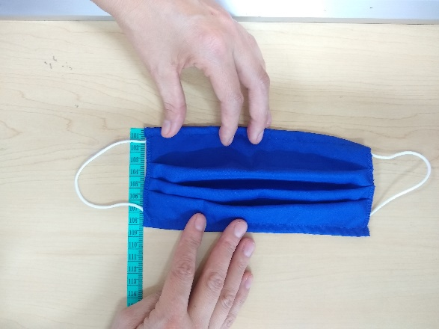
7. Dejar en arrume.
REVISADO POR: Equipo Técnico SENA |  |  |  | APROBADO POR: Equipo Técnico SENA

